Map_Point
Man in the Wild |  | 도트 모식도 160x160 size (1 blcok당 10x10 size)

도트 모식도 160x160 size (1 blcok당 10x10 size)

 |  |  |  |  | High Forest

Map Point

1. Mountain 산의 꼭대기에선 보스 몬스터 스폰 2. High Forest 높은 수준의 동물이 리스폰 3. Low Forest 낮은 수준의 동물이 리스폰 4. Side Boss 방위의 끝에서 보스 스폰 5. 나무 나무는 적절히 배치 6. 언덕 다른 지역과의 경계에 형성 |  |  |  | Village

 |  |  |  |  |  |  | Village

 |  |  |  |  |  | Mountain

 |  |  |  |  |  |  |  | Start B

 |  |  | Start A

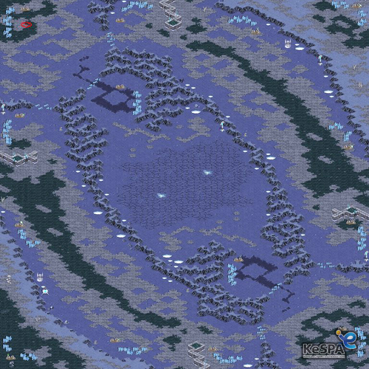

 |  |  |  |  |  | Low Forest

 | 작은 집

 |  |  | 도트 모식도 160x160 size (1 blcok당 10x10 size)

Object
 |  | 1. 폐쇄된 연구소 2. 오래된 기숙사 A동, B동 3. 쓰레기장 4. 오염된 숲 5. A 선착장, B 선착장 6. 도로 7. 작은 집 8. 큰 집 |  |  | 자율 제작 목록 1. 책상 2. 책 3. 책장 4. 총 |  |  | size의 기본단위는 블록을 기준 블록의 사이즈는 Map_Point에 모식도 건물 기준 1x1 = 10m^2 size 기준은 가로세로 평면을 의미하며 높이는 자체적으로 유도리있게.. |  | 1. 덤불 2. 나무 1,2,3 3. 돌 4. 풀 5. 돌무더기 |  |  | 1. 고속도로 타일 2. 땅 타일 3. 해안가 타일 4. 돌 재질(절벽) 타일 5. 이끼 타일

Object Introduce |  |  |  |  |  | Object Introduce |  |  |  |  | Object Introduce
Name | 폐쇄된 연구소 |  | size | 6 block |  | Name | 오래된 기숙사 A동, B동 | size | 5 block |  | Name | 땅 |  | size | 1 blcok

file_name | dt_lab |  | type | model |  | file_name | old_apt_A , old_apt_B | type | model |  | file_name | tile_G |  | type | tile

describe |  |  |  |  |  | describe |  |  |  |  | describe
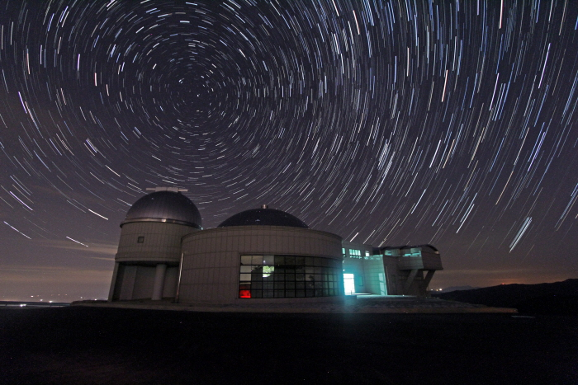 천문대의 느낌이 물씬나는 연구소 건물의 외관에 깨진 타일들도 보이며, 곳곳에 깨진 창문이 보이며 건물의 지붕에 돔 형식의 유리창이 깨진것이 보인다. 건물의 내부에는 흩날린 종이와 책들이 즐비되어 있다. |  |  |  |  |  | 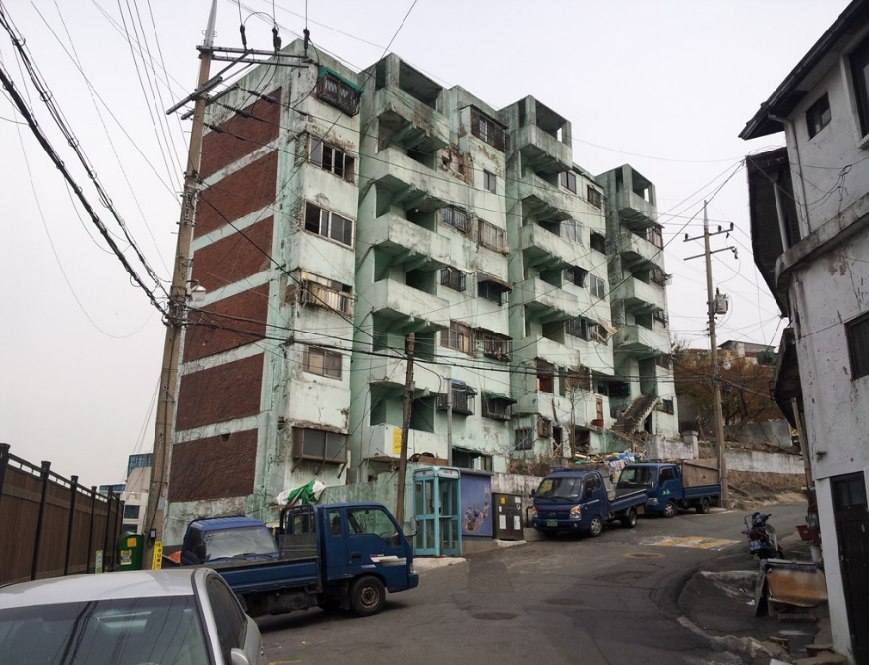 A동 건물 2층 건물로써 흰 바탕에 검은색의 때에 절어있다. 가운데에 다음층으로 올라갈 수 있는 계단이 존재하며 옥상이 존재한다. 내부에는 식탁과 책장의 사물이 존재하며 2개의 방이 있고 구조는 거실, 안방, 화장실로 이루어져 있다. |  |  |  |  | 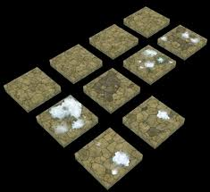 일반적인 땅 돌맹이가 몇개씩 굴러다닌다.

Object Introduce |  |  |  |  |  | Object Introduce |  |  |  |  | Object Introduce
Name | 쓰레기장 |  | size | 3 blcok |  | Name | 오염된 숲 | size | 1 blcok |  | Name | 해안가 |  | size | 1 block

file_name | trash_groud |  | type | model |  | file_name | ill_forest | type | terrain |  | file_name | tile_S |  | type | tile

describe |  |  |  |  |  | describe |  |  |  |  | describe
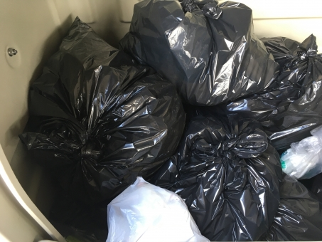 검정쓰레기봉투들이 모여있는 집합체 검정쓰레기봉투 모델 만들어주면 terrain으로 찍어볼 수 있을듯. |  |  |  |  |  | 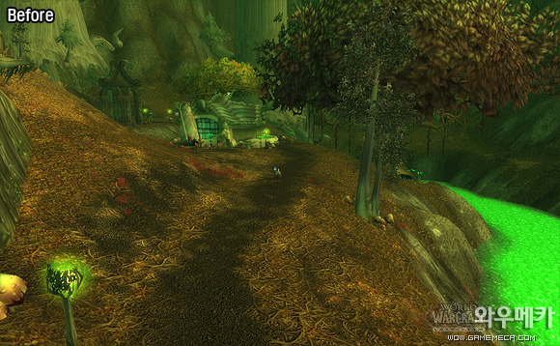 푸른 나무가 아닌 황토색의 잎들이 달려있는 불쾌한 느낌을 주는 나무들이 모인 숲 형광물질들을 볼 수 있다. |  |  |  |  | 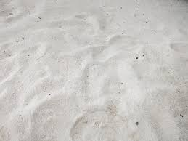 모래 재질 굴곡만 느껴지는 이미지 평평한 타일

Object Introduce |  |  |  |  |  | Object Introduce |  |  |  |  | Object Introduce
Name | A 선착장, B 선착장 |  | size | 6 block |  | Name | 도로 | size | 1 block |  | Name | 이끼 |  | size | 1 block

file_name | dock_A , dock_B |  | type | model |  | file_name | tile_R | type | tile |  | file_name | tile_M |  | type | tile

describe |  |  |  |  |  | describe |  |  |  |  | describe
 상륙작전에 얼맞는 분위기. 해안가에 위치하며 몸을 숨길수 있는 건물들이 위치한다. 리스폰 지역은 상륙장갑차에서 리스폰 |  |  |  |  |  | 도로에서 볼 수 있는 타일 흰 페인트의 배치는 위로 가깝게 배치하고 마지막 흰 페인트는 검정색 여분을 둠으로써 다음 타일과의 간격을 조절할 수 있다. |  |  |  |  | 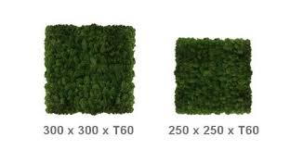

Object Introduce |  |  |  |  |  | Object Introduce |  |  |  |  | Object Introduce
Name | 작은 집 |  | size | 3 block |  | Name | 큰 집 | size | 5 block |  | Name | 덤불, 풀 |  | size | 1 block

file_name | small_home |  | type | model |  | file_name | big_home | type | model |  | file_name | bush, grass |  | type | model

describe |  |  |  |  |  | describe |  |  |  |  | describe
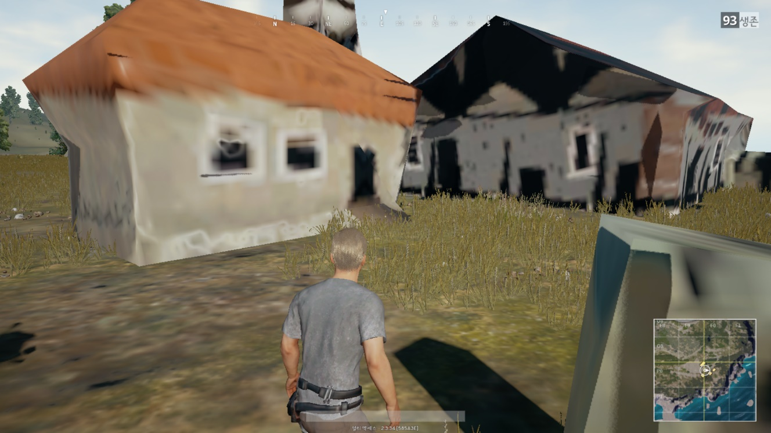 1층 집 창문은 2개가 존재 굴뚝이 존재하며 지붕의 색을 변경해 줌으로써 지루하지 않게 다른 건물느낌을 준다. |  |  |  |  |  | 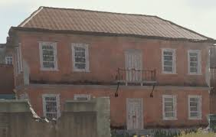 커다란 1층집 크기를 크게하고 2층은 못올라가지만 밖에서 보면 2층도 존재할것 같다. 하지만 커다란 1층집 |  |  |  |  | 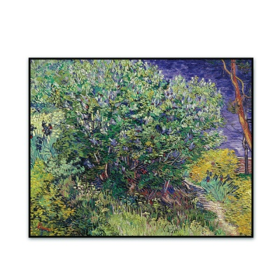 몸을 숨길 수 있는 덤불 몸의 전부를 가리지는 못하지만 멀리서보면 잘 보이지 않는다.

Object Introduce |  |  |  |  |  | Object Introduce |  |  |  |  | Object Introduce
Name | 나무1,2,3 |  | size | 1 block |  | Name | 돌 | size | 1 block |  | Name | 정글 나무 |  | size | 1 block

file_name | tree_a, tree_b, tree_c |  | type | model |  | file_name | stone | type | model |  | file_name | tree_jg |  | type | model

describe |  |  |  |  |  | describe |  |  |  |  | describe
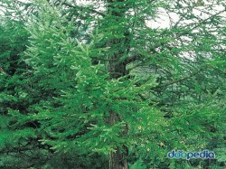 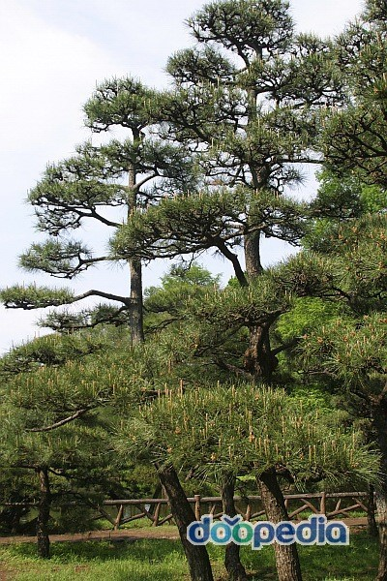 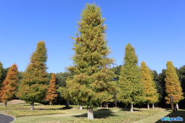 높이가 높고 잎이 좁은 침엽수 높이가 낮고 잎이 넓은 활엽수 굵기가 굵고 높이또한 높은 느티나무 느낌의 잎이 넓은 활엽수나무 |  |  |  |  |  | 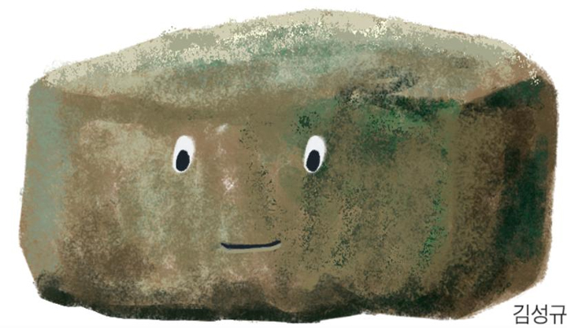 돌의 기본 형태 나중에 크기조절과 길이조절로 다른 느낌이 나게 배치 |  |  |  |  | 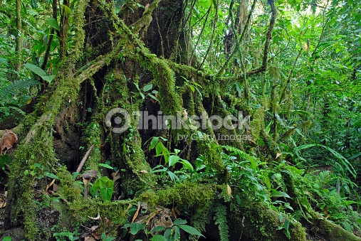 정글 느낌이 물씬나는 나무 일반 나무들 사이에 같이 배치해서 정글느낌을 줄 예정

Object Introduce |  |  |  |  |  | Object Introduce |  |  |  |  | Object Introduce
Name | 돌무더기 |  | size | 2 block |  | Name |  | size |  |  | Name |  |  | size

file_name | stones |  | type | model |  | file_name |  | type |  |  | file_name |  |  | type

describe |  |  |  |  |  | describe |  |  |  |  | describe
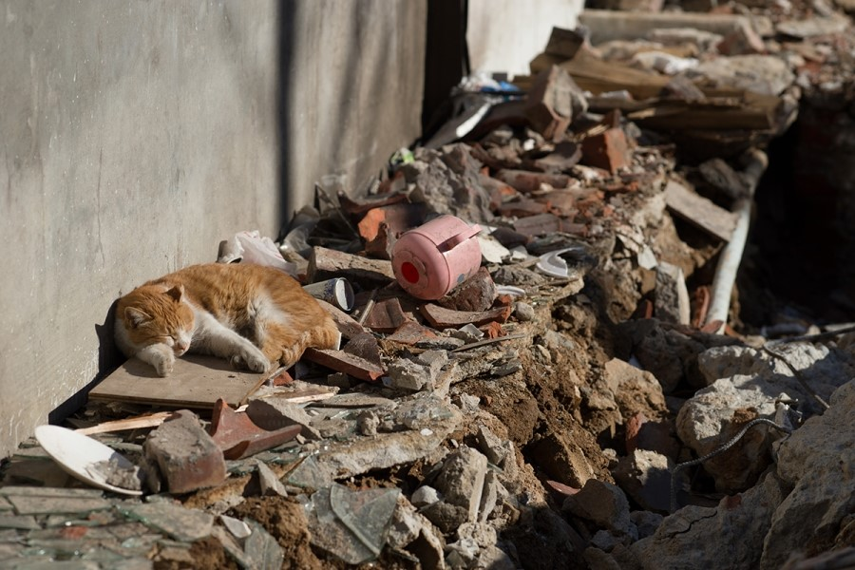 공사장 분위기를 낼 수 있는 돌 무더기

